상품제안서
한국 전통문양 텀블러 | 상품코드: S39729

 |  |  |  |  |  |  | 02-713-8555 | www.synergygift.co.kr
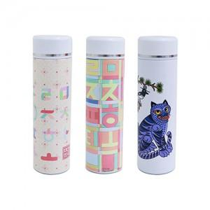

【상세/제작정보】 | *훈민조각보,초성한글 품절 <br>

【인쇄/포장옵션】 | 레이저 / 포장지포장

【공급단가】 | 수량 | 30~ | 100~ | 300~ | 500~ | 1,000~
*VAT별도 | 훈민조각보 | 16,600원 | 15,490원 | 14,890원 | 14,590원 | 14,300원
 | 작호도 | 16,600원 | 15,490원 | 14,890원 | 14,590원 | 14,300원
 | 초성한글 | 16,600원 | 15,490원 | 14,890원 | 14,590원 | 14,300원

【상품 URL】 | https://www.synergygift.co.kr:443/src/goods_detail.php?gdno=39729

